상품제안서
고급가위+집게+과도 세트 | 상품코드: F09825

 |  |  |  |  |  |  | 02-412-0044 | www.easy1.co.kr
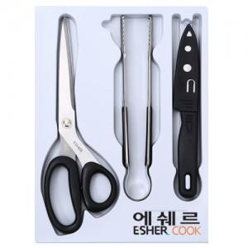

【상세/제작정보】 | <p>* 가위 집게 과도 실크인쇄 200개 이하시 120000원(별도)</p>

【인쇄/포장옵션】 | 실크 / 포장지포장

【공급단가】 | 수량 | 200~ | 500~ | 1,000~ | 3,000~ | 5,000~
*VAT별도 | 단가 | 6,240원 | 6,130원 | 5,970원 | 5,870원 | 5,720원

【상품 URL】 | https://easy1.co.kr:443/src/goods_detail.php?gdno=9825

